はじめにお読みください
授業で使える単元リスト【国語_教育出版】
◆この資料をご覧いただくみなさまへ 日頃より「Sagasokka!」のご利用、また授業での活用資料にもお目通しいただきまして、誠にありがとうございます。 「Sagasokka!」は児童・生徒のみまさまの主体的な学びをサポートする『総合百科事典ポプラディア』発 調べ学習応援 サービスです。この資料は各学年ごとにシートがあり、「Sagasokka!」を活用できる国語の単元、教材についておすすめの 資料やその探し方を掲載しています。先生方におかれましても授業での提示資料としての活用のほかに、教材研究の場面 でも定義や正確な用語の意味を調べ、事前に知識を得るのに便利に使っていただけます。「Sagasokka!」を日々の授業で たくさんご活用いただけたら幸いでございます。 なお、【先生向け】使い方動画・活用ツールのご案内はこちらをご覧ください。https://mottosokka.poplar.co.jp/hc/ja/categories/8659778711065 ※ログインページのリンクからもご覧いただけます。

◆資料の見方 マークの意味 ★…提示資料として最適 授業をされるときに提示資料として使えるものがあります。 ◎…調べ学習に最適 図書資料やインターネットを使って調べる活動の際、起点となる項目や検索の道筋を示しています。 〇…活用アイデア 「Sagasokka!を使うとこんな活用もできます」というご提案です。 ※低学年については提示資料としての活用を中心にご提案しています。 表記上の意味 ≪導入≫…単元や授業の導入で興味関心をもたせるときの提示資料としておすすめです。 ≪発展≫…「広げよう」など発展的な学習への動機付けの際の活用におすすめです。 ≪活用アイデア≫…活用できそうな機能や使いかたなどを提案しています。 ・『項目名』「MMタイトル」【機能名やコーナー名】 ・探し方を示す場合は冒頭に▶ ・ルートを示す場合は＞ ※資料内ではご利用中の認証方式によってはお使いいただけない機能についてのご提案も含みます。具体的にはマイデスク機能 （マイクリップ、項目コレクション、情報カード等）は個別ID認証のみお使いいただける機能です。あらかじめ、ご了承ください。

◆参照した資料 単元・教材名、学習月、学習内容などの情報は下記を参照しました。 教育出版ホームページ 小学国語＞資料ダウンロード https://www.kyoiku-shuppan.co.jp/2020shou/kokugo/category04/download.html#download_00 単元・教材一覧 領域別単元一覧

【お問合せ先】 株式会社ポプラ社 こどもの学びグループ 〒102-8519 東京都千代田区麹町4－2－6 https://mottosokka.poplar.co.jp/hc/ja 電話 03⁻5877⁻8114 2022年9月 ポプラ社

1年
◆1年生用資料＿[Sagasokka!」が使える単元教材リスト（教育出版） 活用の種類 ★…提示資料 〇…活用アイデア 2022年9月 ポプラ社
学年/上下巻 | 学習月 | 教材名 | 活用の種類 | 資料の詳細 | 画像・資料の探し方
1年上 | 6 | すずめのくらし | ★ | ≪導入≫すずめの写真や動画、さえずりや鳴き声の音声があります。 ≪活用アイデア≫ほかにも多くの鳥類の項目や写真、鳴き声などの音声もあります。 | 『スズメ』で検索→【画像・資料を見る】を押下 ≪活用アイデア≫探し方→【テーマで検索】→生物・生物学 ＞動物＞鳥類 【メディアアイコンを表示する】を押下 すると写真・動画・音声などメディアの種類がわかるように 表示されます。
1年上 | 9 | かん字のはじまり | ★ | 漢字のはじまりの資料があります。 | 『甲骨文字』で検索→【画像・資料を見る】を押下
1年上 | 9 | だれが、たべたのでしょう | ★ | ねずみやリスなどの写真、むささびの毛づくろいの様子がわかる動画があります。 | 『ネズミ』『リス』『ムササビ』で検索→【画像・資料を 見る】を押下
1年下 | 10 | はたらく じどう車 | ★ | 乗用車やバス、ショベルカー（パワーショベル）、ポンプ車の画像があります | 『乗用車』『バス』『パワーショベル』『ポンプ車』で検索 →【画像・資料を見る】を押下
1年下 | 10～11 | 「のりものカード」でしらせよう | ★ | ≪発展≫『救急車』『ポンプ車』『消防救急車』『レスキュー車』『救助工作車』『パトロールカー』『はしご車』『スノーケル車』『ごみ収集車』『レッカー車』『移動販売車』『除雪車』『南極観測用雪上車』『起震車』『給水車』『保冷車』の各項目に画像があります。 | 左記項目名で検索→【画像・資料を見る】を押下
1年下 | 11 | うみへの ながい たび | 〇 | ≪活用アイデア≫ 先生方の教材研究に役立つ項目があります。 | 『ホッキョクグマ』で検索
1年下 | 11 | きこえて きたよ、こんな ことば | 〇 | ≪活用アイデア≫ 先生方の教材作成に役立つ項目や画像があります。 | ▶画面右上の【検索メニュー】ボタンより【授業で使える 項目セット】＞季節と生きもの より様々な生きものの項目 や画像を探すことができます。 ▶画面右上の【検索メニュー】ボタンより【テーマで検索】 ＞生物・生物学＞動物＞魚類、鳥類、爬虫類、昆虫などの小テーマから様々な生きものの項目や画像を探すことができます。 ※「メディアアイコンを表示する」にチェックを入れると 画像のついている項目を見分けやすくなります（下図参照）。
1年下 | 1 | しを たのしもう ゆき | ★ | 雪の結晶などの画像があります。 | 『雪』で検索→【画像・資料を見る】を押下
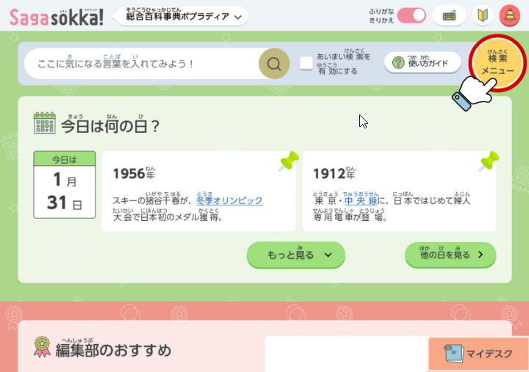
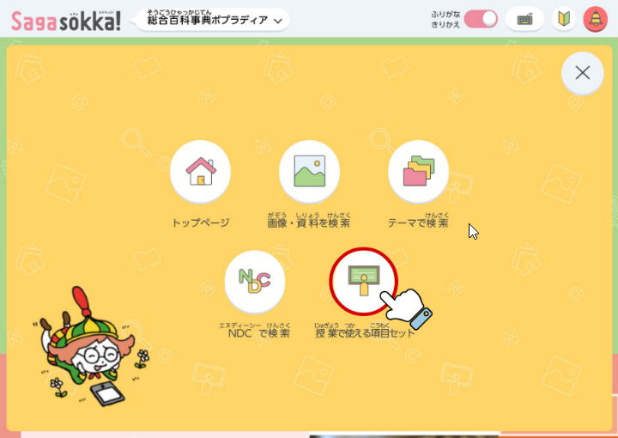
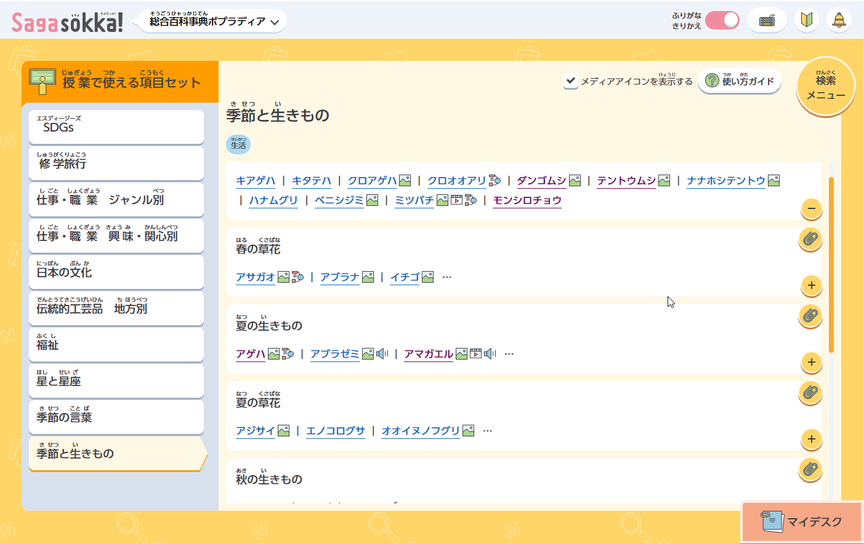
生活科でも使えます！【授業で使える項目セット】の「季節と生きもの」
【メディアアイコンを表示する】にチェックを入れると画像のある項目が見つけやすいです！

2年
◆2年生用資料＿[Sagasokka!」が使える単元教材リスト（教育出版） 活用の種類 ★…提示資料 〇…活用アイデア 2022年9月 ポプラ社
学年/上下巻 | 学習月 | 教材名 | 活用の種類 | 資料の詳細 | 画像・資料の探し方
2年上 | 5 | すみれと あり | ★ | スミレやアリの写真やイラストがあります。 | 『スミレ』『アリ』で検索→【画像・資料を見る」を押下
2年上 | 6 | 図書館で 本を さがそう |  | (先生方向けのご案内) 各項目本文に日本十進分類法（NDC）が表示されており、関連する本を探すときに参考になります。また【NDCで検索】より分類記号を使って、調べたいテーマに関連する項目をまとめてさがせます。NDC一覧と「10賢人」キャラクターも見られます。 | ▶画面右上の【検索メニュー】ボタンより【NDCで検索】
2年上 | 6 | 「生きものクイズ」を 作ろう | 〇 | ≪活用アイデア≫身のまわりの生きものについて調べて、画像入りのクイズも作れます。 | 例えば教科書掲載の『アリ』『ハムスター』『ダンゴムシ』 で検索→【画像・資料を見る】を押下 画像は印刷したり、 コピーして貼り付けることもできます。 出典の書き方の例）『項目名』,総合百科事典ポプラディア（Sagasokka!）より，（20●●－●●ー●●閲覧）
2年上 | 7 | いなばの しろうさぎ | ★ | 因幡の白兎に関する画像があります。 | 『因幡の白兎』で検索→【画像・資料を見る】を押下
2年下 | 10～11 | おもしろいもの，見つけたよ | ★ | ≪導入≫様々な形状のどんぐりや紅葉した葉っぱなどの画像があります。 | 『どんぐり』『紅葉』で検索→【画像・資料を見る】を押下 その他季節ごとの身近な植物や生きものについての項目や 画像資料は以下の方法でも探せます。 ▶画面右上の【検索メニュー】ボタンより【授業で使える 項目セット】＞季節と生きもの
2年下 | 11 | しを読もう てんとうむし | ★ | ≪導入≫てんとうむしの画像があります。 | 『テントウムシ』で検索→【画像・資料を見る】を押下
2年下 | 1 | かさこじぞう | ★ | うすやきね、土間、いろり、米俵などの画像があります。 | 『うす』『きね』『土間』『いろり』『たわら』などで検索 →【画像・資料を見る】を押下
2年下 | 1 | むかしのあそび | ★ | むかし遊びに関する項目や画像があります。 | 『カルタ』『こま』などで検索→【画像・資料を見る】を 押下 このほかに ▶画面右上の【検索メニュー】ボタンより【テーマで検索】 ＞スポーツ・遊び＞遊び＞日本の伝統的な遊びの項目一覧が あります。※「メディアアイコンを表示する」にチェックを 入れると画像のついている項目を見分けやすくなります。
2年下 | 1 | むかしのあそびをせつめいしよう | ★ ◎ | ≪活用アイデア≫説明する遊びを決める際、具体的にどのような遊びがあるか、一覧から探すことができます。 | ▶画面右上の【検索メニュー】ボタンより【テーマで検索】 ＞スポーツ・遊び＞遊び＞日本の伝統的な遊びの項目一覧が あります。または【テーマで検索】＞くらし＞季節のくらし・ 行事＞冬のくらし ※「メディアアイコンを表示する」にチェックを入れると画像の ついている項目を見分けやすくなります。

生活科でも使えます！【授業で使える項目セット】の「季節と生きもの」
【メディアアイコンを表示する】にチェックを入れると画像のある項目が見つけやすいです！

